상품제안서
오복 장수 방짜유기 2인 수저세트 | 상품코드: S24525

 |  |  |  |  |  |  | 02-713-8555 | www.synergygift.co.kr
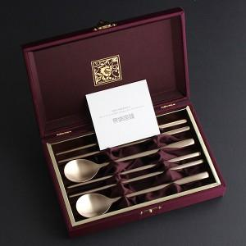

【상세/제작정보】 | <p><span style="font-size: 18.6667px;">※ 기본 숟가락 앞면 + 젓가락 양면 레이저인쇄</span></p>

【인쇄/포장옵션】 | 실크, 레이저, 금박 / 포장지포장

【공급단가】 | 수량 | 20~ | 50~ | 100~ | 300~ | 500~
*VAT별도 | 단가 | 35,600원 | 33,400원 | 32,500원 | 31,400원 | 30,800원

【상품 URL】 | https://www.synergygift.co.kr:443/src/goods_detail.php?gdno=24525

